3. Grafy
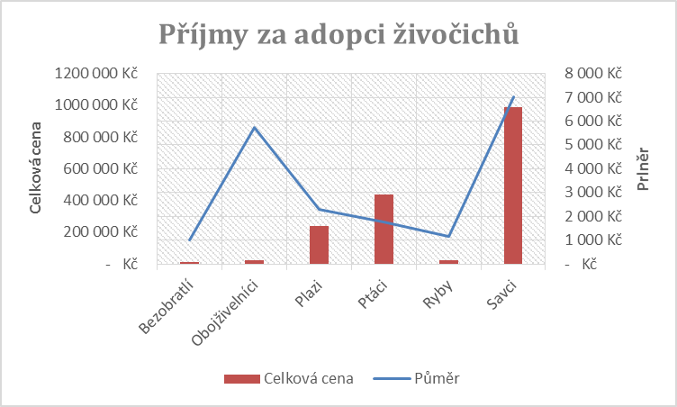
Zde je průměrná cena adopce a celkově utržená cena za adopci zvířat v pražské ZOO

 | Půměr | Celková cena
Bezobratlí | 1,000 Kč | 13,000 Kč
Obojživelníci | 5,750 Kč | 23,000 Kč
Plazi | 2,281 Kč | 239,500 Kč
Ptáci | 1,772 Kč | 436,000 Kč
Ryby | 1,158 Kč | 22,000 Kč
Savci | 7,011 Kč | 988,500 Kč

Příjmy za adopci živočichů
3.1 Z tabulky výše udělejte graf stejný jako na obrázku v pravo nahoře

